Plan de Pruebas
Plan de Pruebas Generalistas (Exclusivo para la formacion)

Informacion General
Cliente | THE BROTHERS
Tipo de Proyecto | Agendamiento Y ventas
Responsable del Cliente | Andres Esteban Castañeda Vargas
Lider de Pruebas | Oscar Andres Leon Galarza
Responsable Desarrollo | Kevin David Sabogal Mancipe
Responsable QA | Harold David Hernandez Vasquez
Nombre de la Aplicación o proyecto | SISTEMA PARA LA GESTIÓN DE AGENDAMIENTO DE CITAS Y VENTAS PARA BARBERÍAS (MYSTICAL CUT)

Contexto del Proyecto
El proyecto se genera a razón de corregir las falencias que existen actualmente en los procesos de la barbería, se mejoraran dichos procesos para que sean más sencillos y así darles seguimiento a estos de manera digital y dejando atrás los procesos manuales.​ Permitirá a los dueños y trabajadores tener un mayor control en las citas junto a la facilidad de los clientes al poder determinar que es más conveniente para ellos, lo cual beneficiara a la clientela y tambien a la gestión administrativa de la empresa the brothers.​

Analisis de Riesgos
1. Identificar |  |  |  | 2. Evaluar |  |  | 3. Plan accion
Riesgos de Proyecto
Riesgo |  | Causa |  | Impacto | Probabilidad | Nivel de Riesgo | Plan de Accion o Mitigación
No realizar las pruebas en los tiempos establecidos. |  | Inestabilidad en el Ambiente de Pruebas |  | 3 | 2 | 6 | Notificar a los desarrolladores la inestabilidad del ambiente de prueba.
Cambio de Alcance |  | Mala comunicación con el cliente |  | 3 | 2 | 6 | Mejora de la comunicación mediante metodos de habla y escucha.
Finalización de soporte del proveedor |  | Finalización de contrato. |  | 3 | 1 | 3 | Seguimiento a las fechas de garantia y extención del contrato
Mala estimacion de los tiempos |  | Problemas de planificación y cronograma |  | 3 | 3 | 9 | Usar técnicas de estimación adecuadas
Mala Comunicacion Con El Cliente |  | Retrasos En la Produccion |  | 3 | 3 | 9 | Tener Una Buena Comunicacion con el cliente via Correo O telefonica En el que se muestren avances
Falta De personal Capacitado |  | Falta de un tester y desarrolladores con experiencia |  | 3 | 2 | 6 | Realizar Una Capacitacion anticipada o una redistribucion de tareas
Falta de Herramientas adecuadas para pruebas |  | No contar con entornos, simuladores o software de automatizacion |  | 3 | 3 | 9 | Hacer Una Evaluacion de las erramientas al inicio del proyecto gratuitas
Riesgos de Producto
Riesgo |  | Causa |  | Impacto | Probabilidad | Nivel de Riesgo | Plan de Accion o Mitigación
Demoras en tiempo de ejecucón y respuesta. |  | Falta de desempeño de la pagina web |  | 2 | 2 | 4 | Pruebas de performance
Falla en soporte por ingreso de numero de usuarios simultaneos |  | Ingresos de usuarios simultaneos |  | 3 | 2 | 6 | Pruebas de carga y estrés
No poder reconocer la adecuacion funcional de la interfaz del producto |  | Diseños de interfaz no amigable y falta de guia en el aplicativo |  | 2 | 2 | 4 | Verificar Diseño de la pagina web
Fallas Criticas en funcionalidades claves |  | Errores en el procesamiento en el guardado de datos |  | 2 | 2 | 4 | Priorizar las pruebas funcionales y exploratorias y realizar pruebas tempranas
Errores De Seguridad |  | Posibles hackeos en los que se comprometan datos de los usuarios |  | 2 | 2 | 4 | Realizar Pruebas De Analisis de vulnerabilidad y revision de codigo
Baja Usabilidad del sistema |  | El usuario no comprende como es el funcionamiento de la aplicacion |  | 2 | 2 | 4 | Realizar pruebas de Usabilidad
Bajo Rendimiento |  | El sistema se vuelve inestable bajo una carga o uso prolongado |  | 2 | 3 | 4 | Pruebas de carga y estrés y una buena optimizacion del codigo
Restricciones
Fechas
Recursos
Alcance
 | Descripcion |  |  | Fijo | Ajustable
Fechas: | Fecha de accion 15 Fecha Entrega: 15/07/2025 |  |  |  | x

Alcance: | Cumplimiento de los casos de prueba |  |  | x

Recursos | Lider de desarrollo(Kevin David Sabogal), Equipo de Pruebas(Oscar Andres Leon), Product Owner(Andres Esteban Castañeda) |  |  | x

Estrategia de Pruebas Enfocandose mas a estrategia de diseño y estrategia de ejecucion de pruebas
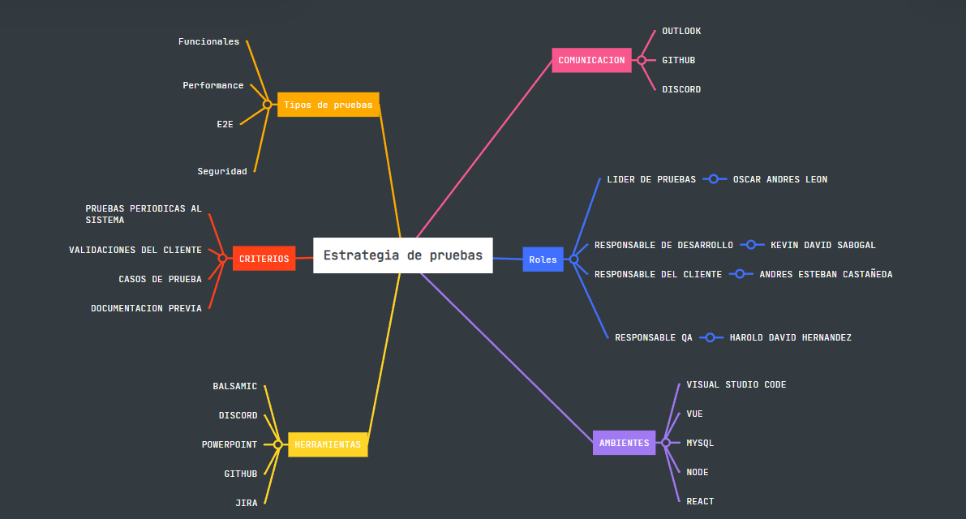

Alcance de Pruebas
Aspectos a realizar en el alcance:
Release 3- Lo Diferenciador
Ejemplo
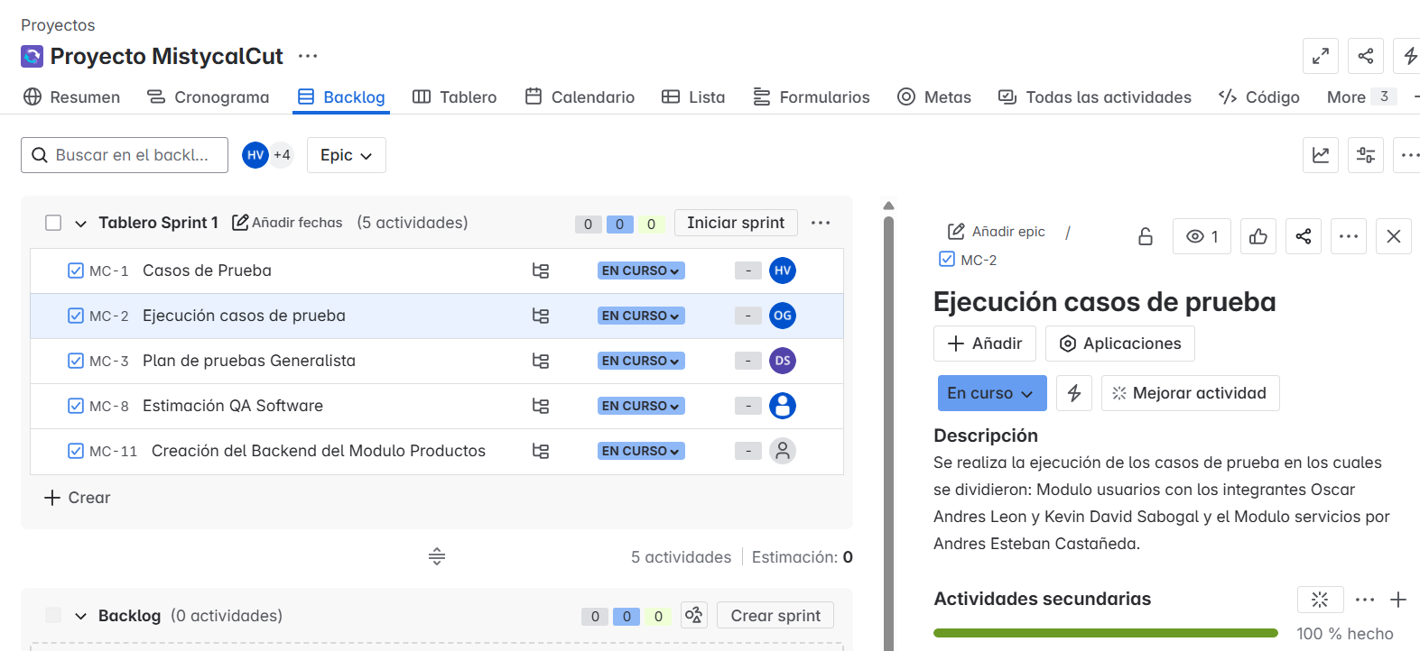 |  |  | 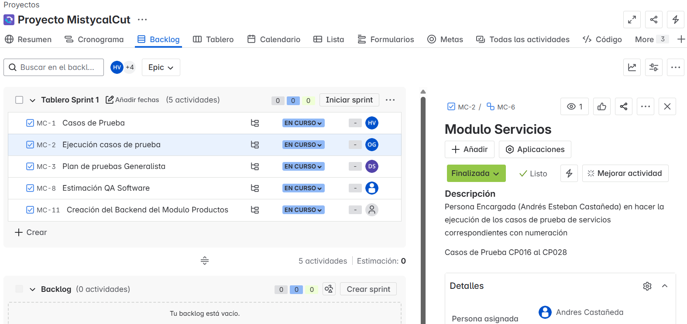 | 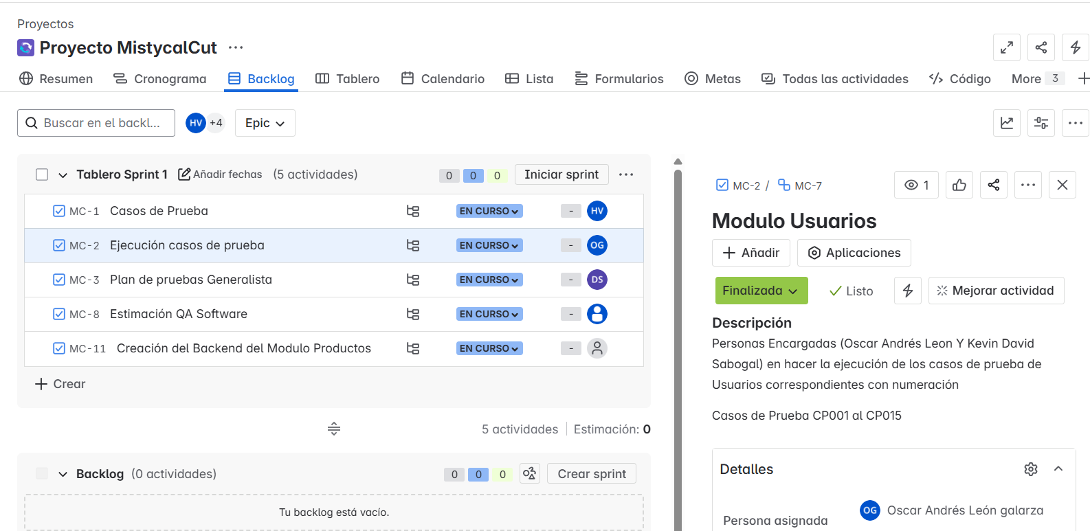
Fuera de alcance de pruebas:

Fuera de alcance de Pruebas:
 | Dispositivos moviles: no se realizaran pruebas

Criterios
Criterios de Entrada / Supuestos:

1. La pagina web este desarrollada y se encuentre estable.
2.Los requisitos están aprobados y conostituyen el alcance del proyecto.
3. Los ambientes de pruebas se entregan estables.
4. Los documentos están completos y validados antes de inicio de pruebas.
5. Los Casos de Prueba definidas y aprobadas.

